PVC霓虹灯
江门市明浩灯饰厂
联系人：高辉13760508486 工厂地址：江门市高新区科苑西路10号
序号 |  | 规格(MM) | 颜色 | 单价 （不含税） | 外箱尺寸（50M/箱） | 重量（KG） | 特殊报价 | 特殊做法 | 备注
1 | 无导线6X12MM | 工作电压12V/24V | R | 6.5 | 33X33X17.5CM | 9
 |  | 灯具功率：7-9W/M | Y | 6.5 | 33X33X17.5CM | 9
 |  | LED数量：2835-120PCS | B | 6.5 | 33X33X17.5CM | 9
 |  | 防护等级：IP65 | G | 6.5 | 33X33X17.5CM | 9
 |  | 主要材质：PVC | W | 6.5 | 33X33X17.5CM | 9
 |  |  | WW | 6.5 | 33X33X17.5CM | 9
 |  |  | O | 6.5 | 33X33X17.5CM | 9
 |  |  | P | 6.5 | 33X33X17.5CM | 9
2 | 无导线8X16MM | 工作电压12V/24V | R | 7.5 | 33X33X17.5CM | 9
 |  | 灯具功率：7-9W/M | Y | 7.5 | 33X33X17.5CM | 9
 |  | LED数量：2835-120PCS | B | 7.5 | 33X33X17.5CM | 9
 |  | 防护等级：IP65 | G | 7.5 | 33X33X17.5CM | 9
 |  | 主要材质：PVC | W | 7.5 | 33X33X17.5CM | 9
 |  |  | WW | 7.5 | 33X33X17.5CM | 9
 |  |  | O | 7.5 | 33X33X17.5CM | 9
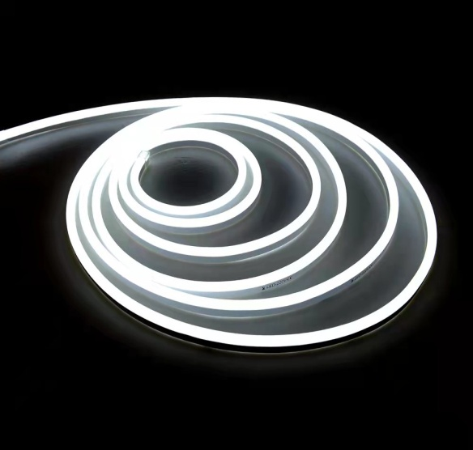
 |  |  | P | 7.5 | 33X33X17.5CM | 9
3 | 8X16MM | 工作电压AC110V/220V | R | 9 | 33X33X17.5CM | 9 | 23元 | 5CM并连 | 30CM长二线前接线3元/条
 |  | 灯具功率：7-9W/M | Y | 9 | 33X33X17.5CM | 9 | 16元 | 15CM并连 | 尾塞0.2元/个
 |  | LED数量：2835-120PCS | B | 9 | 33X33X17.5CM | 9 |  |  | 30CM长四线前接线3.5元/条
 |  | 防护等级：IP65 | G | 9 | 33X33X17.5CM | 9 |  |  | 一字接：3元
 |  | 主要材质：PVC | W | 9 | 33X33X17.5CM | 9 |  |  | L接：3.5
 |  |  | WW | 9 | 33X33X17.5CM | 9 |  |  | T接：4.2
 |  |  | O | 9 | 33X33X17.5CM | 9 |  |  | 二线对接线25CM长3.5元/条
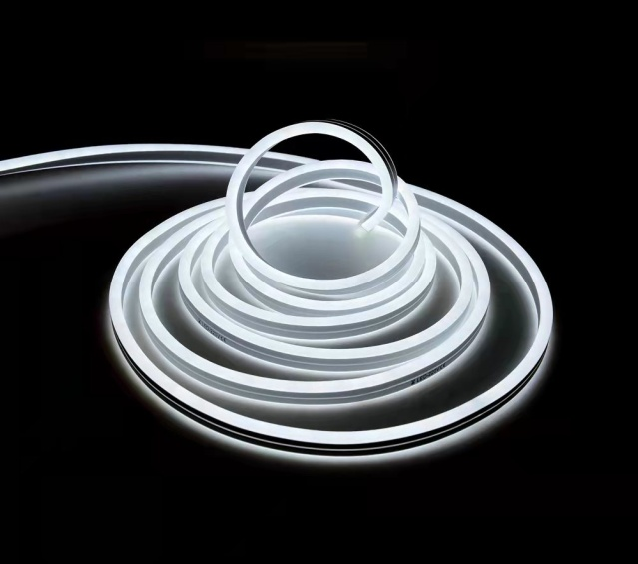
 |  |  | P | 9 | 33X33X17.5CM | 9
4 | 11X19MM | 工作电压AC110V/220V | R | 14 | 33X33X20CM | 15 |  |  | 30CM长二线前接线3元/条
 |  | 灯具功率：7-9W/M | Y | 14 | 33X33X20CM | 15 |  |  | 尾塞0.2元/个
 |  | LED数量：2835-120PCS | B | 14 | 33X33X20CM | 15 |  |  | 30CM长四线前接线3.5元/条
 |  | 防护等级：IP65 | G | 14 | 33X33X20CM | 15 |  |  | 一字接：3元
 |  | 主要材质：PVC | W | 14 | 33X33X20CM | 15 |  |  | L接：3.5
 |  |  | WW | 14 | 33X33X20CM | 15 |  |  | T接：4.2
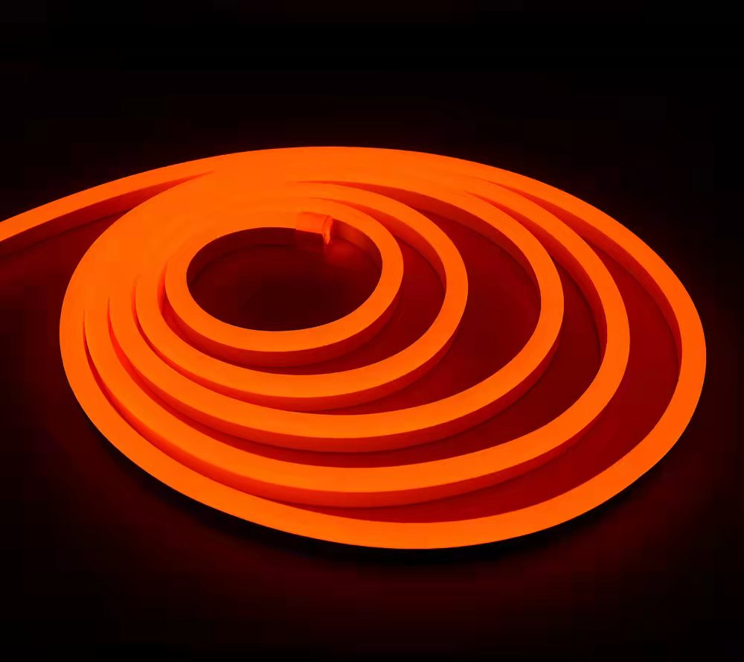
 |  |  | O | 14 | 33X33X20CM | 15 |  |  | 二线对接线25CM长3.5元/条
 |  |  | P | 14 | 33X33X20CM | 15
5 | 14X26MM | 工作电压AC110V/220V | R | 18 | 34X34X32CM | 22 |  |  | 30CM长二线前接线3元/条
 |  | 灯具功率：7-9W/M | Y | 18 | 34X34X32CM | 22 |  |  | 尾塞0.2元/个
 |  | LED数量：2835-120PCS | B | 18 | 34X34X32CM | 22 |  |  | 30CM长四线前接线3.5元/条
 |  | 防护等级：IP65 | G | 18 | 34X34X32CM | 22 |  |  | 一字接：3元
 |  | 主要材质：PVC | W | 18 | 34X34X32CM | 22 |  |  | L接：3.5
 |  |  | WW | 18 | 34X34X32CM | 22 |  |  | T接：4.5
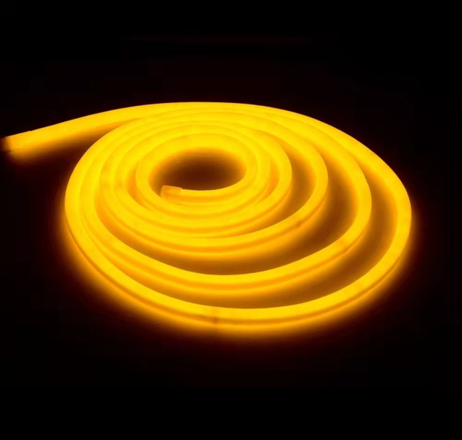
 |  |  | O | 18 | 34X34X32CM | 22 |  |  | 二线对接线25CM长3.5元/条
 |  |  | P | 18 | 34X34X32CM | 22
6 | 圆形φ16mm | 工作电压AC110V/220V | R | 13 | 33X33X25CM | 14 | 16元 | 15CM并连 | 30CM长二线前接线3元/条
 |  | 灯具功率：7-9W/M | Y | 13 | 33X33X25CM | 14 |  |  | 尾塞0.2元/个
 |  | LED数量：2835-120PCS | B | 13 | 33X33X25CM | 14 |  |  | 30CM长四线前接线3.5元/条
 |  | 防护等级：IP65 | G | 13 | 33X33X25CM | 14 |  |  | 一字接：3元
 |  | 主要材质：PVC | W | 13 | 33X33X25CM | 14 |  |  | L接：3.5
 |  |  | WW | 13 | 33X33X25CM | 14 |  |  | T接：4.2
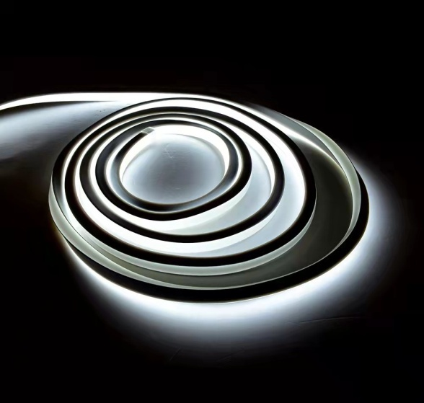
 |  |  | O | 13 | 33X33X25CM | 14 |  |  | 二线对接线25CM长3.5元/条
 |  |  | P | 13 | 33X33X25CM | 14
7 | 方形16X16mm | 工作电压AC110V/220V | R | 15 | 33X33X25CM | 16 |  |  | 30CM长二线前接线3元/条
 |  | 灯具功率：7-9W/M | Y | 15 | 33X33X25CM | 16 |  |  | 尾塞0.2元/个
 |  | LED数量：2835-120PCS | B | 15 | 33X33X25CM | 16 |  |  | 30CM长四线前接线3.5元/条
 |  | 防护等级：IP65 | G | 15 | 33X33X25CM | 16 |  |  | 一字接：3元
 |  | 主要材质：PVC | W | 15 | 33X33X25CM | 16 |  |  | L接：3.5
 |  |  | WW | 15 | 33X33X25CM | 16 |  |  | T接：4.5
 |  |  | O | 15 | 33X33X25CM | 16 |  |  | 二线对接线25CM长3.5元/条
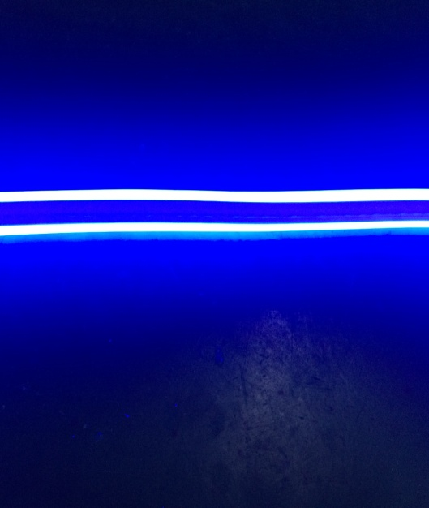
 |  |  | P | 15 | 33X33X25CM | 16
8 | 8X16MM双面 | 工作电压AC110V/220V | R | 9 | 33X33X20CM | 12 |  |  | 30CM长二线前接线3元/条
 |  | 灯具功率：7-9W/M | Y | 9 | 33X33X20CM | 12 |  |  | 尾塞0.2元/个
 |  | LED数量：2835-120PCS | B | 9 | 33X33X20CM | 12 |  |  | 30CM长四线前接线3.5元/条
 |  | 主要材质：PVC | G | 9 | 33X33X20CM | 12 |  |  | 一字接：3元
 |  | 防护等级：IP65 | W | 9 | 33X33X20CM | 12 |  |  | L接：3.5
 |  |  | WW | 9 | 33X33X20CM | 12 |  |  | T接：4.2
 |  |  | O | 9 | 33X33X20CM | 12 |  |  | 二线对接线25CM长3.5元/条
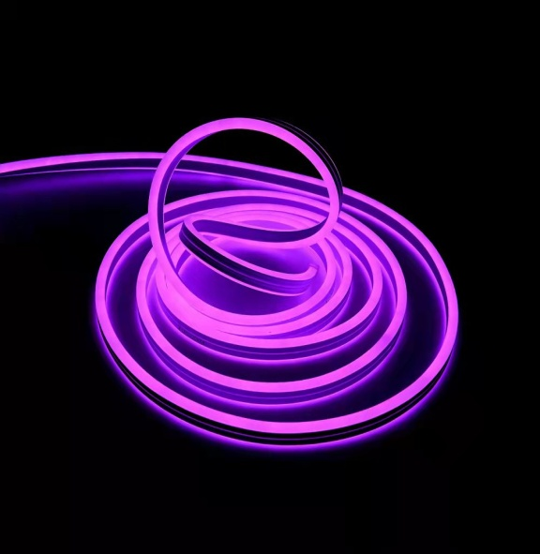
 |  |  | P | 9 | 33X33X20CM | 12
9 | 9X18MM双面 | 工作电压AC110V/220V | R | 13 | 33X33X20CM | 12 |  |  | 30CM长二线前接线3元/条
 |  | 灯具功率：7-9W/M | Y | 13 | 33X33X20CM | 12 |  |  | 尾塞0.2元/个
 |  | LED数量：2835-120PCS | B | 13 | 33X33X20CM | 12 |  |  | 30CM长四线前接线3.5元/条
 |  | 主要材质：PVC | G | 13 | 33X33X20CM | 12 |  |  | 一字接：3元
 |  | 防护等级：IP65 | W | 13 | 33X33X20CM | 12 |  |  | L接：3.5
 |  |  | WW | 13 | 33X33X20CM | 12 |  |  | T接：4.2
 |  |  | O | 13 | 33X33X20CM | 12 |  |  | 二线对接线25CM长3.5元/条
 |  |  | P | 13 | 33X33X20CM | 12
10 | 11X19七彩RGB | 工作电压AC110V/220V | RGB | 17 | 34X34X32CM | 23
 |  | 灯具功率：14W/M |  |  | 34X34X32CM | 23
 |  | LED数量：5050-60灯 |  |  | 34X34X32CM | 23
 |  | 防护等级：IP65 |  |  | 34X34X32CM | 23
 |  | 主要材质：改性PVC |  |  | 34X34X32CM | 23
11 | 11X19MM幻彩RGB | 工作电压DC24V | RGB | 23 | 34X34X32CM | 23
 |  | 灯具功率：14W/M |  |  | 34X34X32CM | 23 |  |  | 打胶防水11*19的幻彩是另算的
 |  | LED数量：5050-60灯 |  |  | 34X34X32CM | 23
 |  | 防护等级：IP65 |  |  | 34X34X32CM | 23
 |  | 主要材质：PVC |  |  | 34X34X32CM | 23
12 | 14X26七彩RGB | 工作电压AC110V/220V | RGB | 20 | 34X34X32CM | 23
 |  | 灯具功率：14W/M |  |  | 34X34X32CM | 23
 |  | LED数量：5050-60灯 |  |  | 34X34X32CM | 23
 |  | 防护等级：IP65 |  |  | 34X34X32CM | 23
 |  | 主要材质：PVC |  |  | 34X34X32CM | 23
13 | 14*26MM幻彩RGB | 工作电压DC24V | RGB | 29 | 34X34X32CM | 23 |  |  | 打胶防水14*26的幻彩是另算的
 |  | 灯具功率：14W/M |  |  | 34X34X32CM | 23
 |  | LED数量：5050-60灯 |  |  | 34X34X32CM | 23
 |  | 防护等级：IP65 |  |  | 34X34X32CM | 23
 |  | 主要材质：PVC |  |  | 34X34X32CM | 23
注：以上为高压价格，如做成12V、24V，25CM并联则每米加2元.彩色外皮加一元.（啤注接头4元一套，打胶防水3元一套（不含接头线），）

